ТЛ
620034, г. Екатеринбург, ул. Контролеров 15-Б
Телефон/факс: +7 (343) 363-01-37
E-mail: sales@zmtek.ru
www.zmtek.ru

Опросный лист на витые магнитопроводы

Заказчик
Номер опросного листа

Тип магнитопровода: |  |  | ТЛ
Количество: |  |  | 125
Материал: |  |  | 0.3
Частота: |  |  | 400
Стандарт: |  |  | ТУ 27.11.62-004-871769739-2021
Технические параметры
a, мм | b, мм | c, мм | h, мм | Ток намагничивания, А | Значение ЭДС, мВ

Магнитопровод типа ТЛ
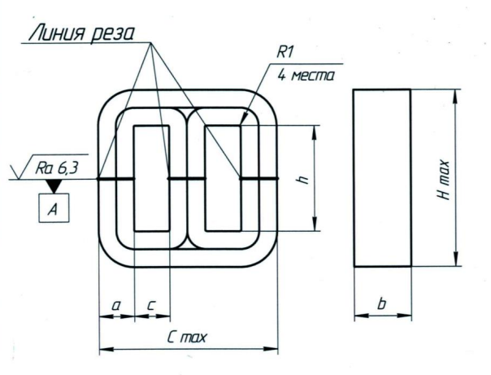

Дополнительные требования

ПЛ, ШЛ
620034, г. Екатеринбург, ул. Контролеров 15-Б
Телефон/факс: +7 (343) 363-01-37
E-mail: sales@zmtek.ru
www.zmtek.ru

Опросный лист на витые магнитопроводы

Заказчик
Номер опросного листа

Тип магнитопровода: |  |  | ПЛ
Количество:
Материал: |  |  | 0.3
Частота: |  |  | 50
Стандарт: |  |  | ТУ 27.11.62-004-871769739-2021
Технические параметры
a, мм | b, мм | c, мм | h, мм | Ток намагничивания, А |  | Значение ЭДС, мВ

Магнитопровод типа ПЛ |  |  |  |  | Магнитопровод типа ШЛ
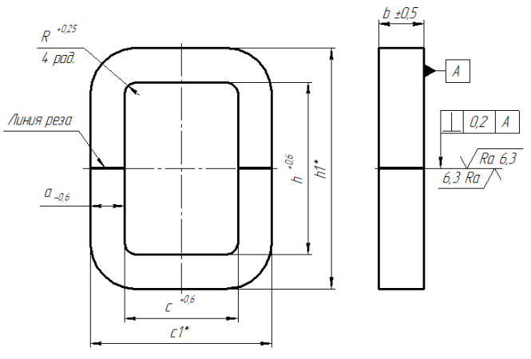 |  |  |  |  | 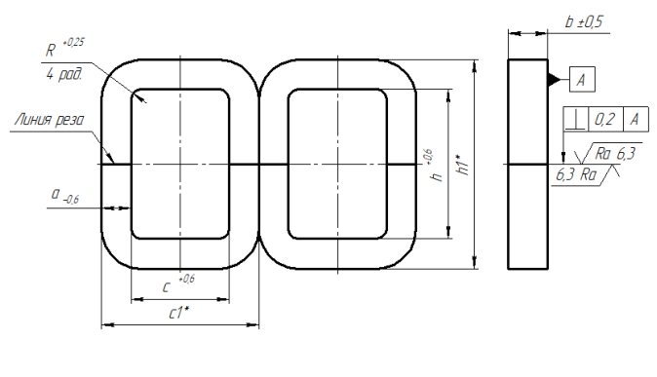

Дополнительные требования

ОЛ, ОЛЛР
620034, г. Екатеринбург, ул. Контролеров 15-Б
Телефон/факс: +7 (343) 363-01-37
E-mail: sales@zmtek.ru
www.zmtek.ru

Опросный лист на витые магнитопроводы

Заказчик
Номер опросного листа

Тип магнитопровода: |  |  | ОЛР
Количество:
Материал:
Частота: |  |  | 50
Стандарт: |  |  | ТУ 27.11.62-004-871769739-2021
Технические параметры
d, мм | D, мм | H, мм | - | Ток намагничивания, А |  | Значение ЭДС, мВ
 |  |  | -

Магнитопровод типа ОЛ |  |  |  |  | Магнитопровод типа ОЛР
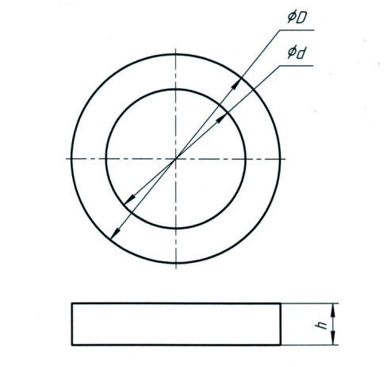 |  |  |  |  | 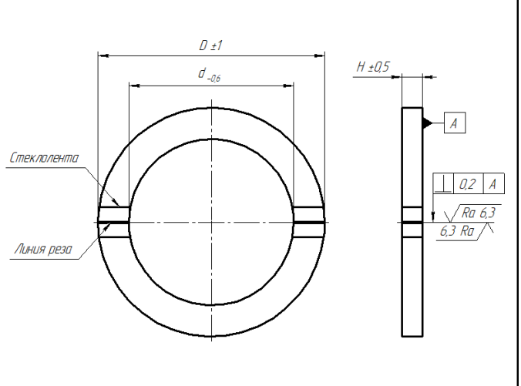

Дополнительные требования

